Dashboard
DASHBOARD LOGÍSTICO EXECUTIVO
Total Entregas | Entregues | Atrasadas | Em Trânsito | Custo Total
30 | 20 | 5 | 5 | R$ 6,595.00
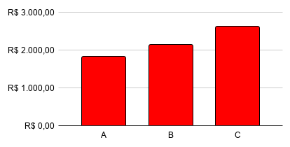
Status das Entregas |  |  | Frete por Transportadora

Entregas por Cidade

